Portada


Ejercicio 1
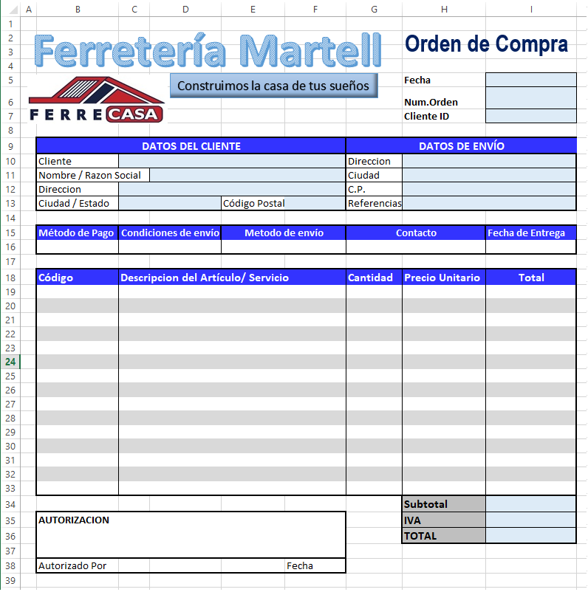
Realice el siguiente ejercicio en la hoja 1
1-. Hacer una orden de compra
2-. Utilice la herramienta de Word Art
3-. Inserte la imagen de logotipo
4-. Combine las celdas necesarias para obtener el aspecto que se solicita

